Estudios de Conexion
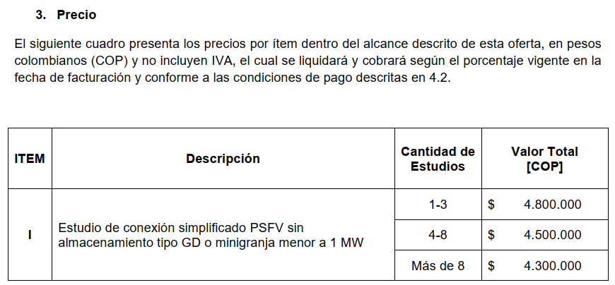
Acuerdo Marco para Realización de Estudios de Conexión Proyectos Solares FV sin Almacenamiento
CINERGY SAS
OFER-457-V3

Item | Valor | Proyecto | Fecha | Orden de compra
1 | $ 4,800,000.00 | Polaris 2 | 2024-10-04 | 117
2 | $ 4,800,000.00 | Polaris 3 | 2024-10-04 | 118
3 | $ 4,800,000.00 | Campeche | 2024-10-04 | 119
4 | $ 4,500,000.00 | Campo de la cruz | 2024-10-04 | 120
5 | $ 4,500,000.00 | Unicentro - 400kW AC | 2024-10-18 | 125
6 | $ 4,500,000.00 | Ces008 - Buena Vista | 2024-10-29 | 131
7 | $ 4,500,000.00 | Nebula 2 | 2024-10-31 | 133
8 | $ 4,500,000.00 | Delta 2 | 2024-10-31 | 134
9 | $ 4,300,000.00 | Nebula 3 | 2024-11-07 | 136
10 | $ 4,300,000.00 | CAU006 - Limoncito | 2024-11-07 | 137
11 | $ 4,300,000.00 | CAU028 - Villa Cristina | 2024-11-13 | 138
12 | $ 4,300,000.00 | CES008 - Buena Vista 2 | 2024-11-21 | 147
13 | $ 4,300,000.00 | CES004 - Villa Clara | 2024-11-21 | 148
14 | $ 4,300,000.00 | CAU006 - Limoncito 2 | 2024-12-05 | 157
15 | $ 4,300,000.00 | ATL005 - Sirio 2 | 2024-12-16 | 164
16 | $ 4,300,000.00 | ATL005 - Sirio 3 | 2024-12-16 | 165
17 | $ 4,300,000.00 | ATL005 - Sirio 4 | 2024-12-16 | 169
18 | $ 4,300,000.00 | ATL002 - Altair 2 | 2024-12-16 | 166
19 | $ 4,300,000.00 | ATL002 - Altair 3 | 2024-12-16 | 167
20 | $ 4,300,000.00 | ATL002 - Altair 4 | 2024-12-16 | 168
21 | $ 4,300,000.00 | CAU028 - Villa Cristina 2 | 2025-01-13 | 179
22 | $ 4,300,000.00 | CES013_LaFrancia | 2025-01-16 | 185
23 | $ 4,300,000.00 | GUAJ001_ElRamal | 2025-02-14 | 209
24 | $ 4,300,000.00 | SAN005_La-Guacamaya | 2025-02-13 | 208
25 | $ 4,300,000.00 | CAU053_La_Barranca_1 | 2025-02-25 | 214
26 | $ 4,300,000.00 | CAU044_El Prado_1 | 2025-03-03 | 225
27 | $ 4,300,000.00 | VAL006 - El Socorro_1 | 2025-03-03 | 224
28 | $ 4,300,000.00 | NAR031_Chachagui_1 | 2025-03-04 | 228
29 | $ 4,300,000.00 | CAU039_El Carmelo _1 | 2025-03-07 | 230
30 | $ 4,300,000.00 | NAR031_Chachagui_2 | 2025-03-12 | 235
31 | $ 4,300,000.00 | CAU053_La_Barranca_2 | 2025-03-12 | 233
32 | $ 4,300,000.00 | CAU053_La_Barranca_3 | 2025-03-12 | 234
33 | $ 4,300,000.00 | Hospital Ingantil | 2025-03-13 | 237

